mi ejemplo
 | f(x) = sen(x)

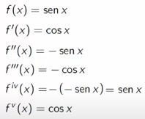
 | x0= | 0.4
 | f(x0) = sen(x0) | 0.38941834231
 | se desea conocer
 | x1= | 0.9
 | f(x1) = sen(x1) | 0.78332690963
 | h= x1 -x0 | 0.5

ITERACION DE ORDEN 1
f(x1)= | f(pi/3)= | f(pi/4) + f'(pi/4) * h |  | 0.84994883931

f'(x)= cos(x) | 0.921060994

ef | 0.460530497

ITERACION DE ORDEN 2

f(x1)= | f(pi/3)= | 0.80127154652

f''(x)= | f''(pi/4)= | -sen(x) | -0.38941834231

ef | 0.048677292789

ITERACION DE ORDEN 3

f(x1)= | f(pi/3)= | 0.78208277581

f'''(x)= | f'''(pi/4)= | -cos(x) | -0.921060994

ef | 0.019188770708

ef < tol =0.01

